Sheet1
订单袜卡腰封采购
客人合同号：2601TS1001 |  |  |  |  | 交期： | 2026-03-27
 |  |  |  |  | 下单日期： | 2026-03-19

款号 | 图片 | 颜色 | 数量/个 | 单价/个 | 备注 | 合计金额
BP119 | 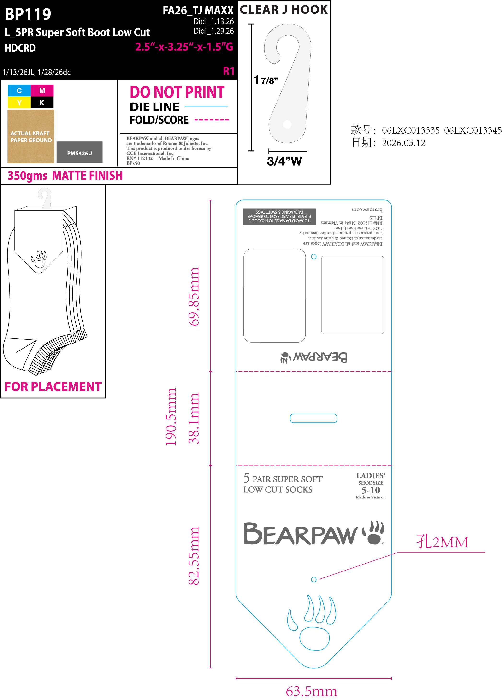 | 原木色 | 32320 |  | 请放至少2%的备次，单独包装并注明备次，随大货一起发出
BP124 | 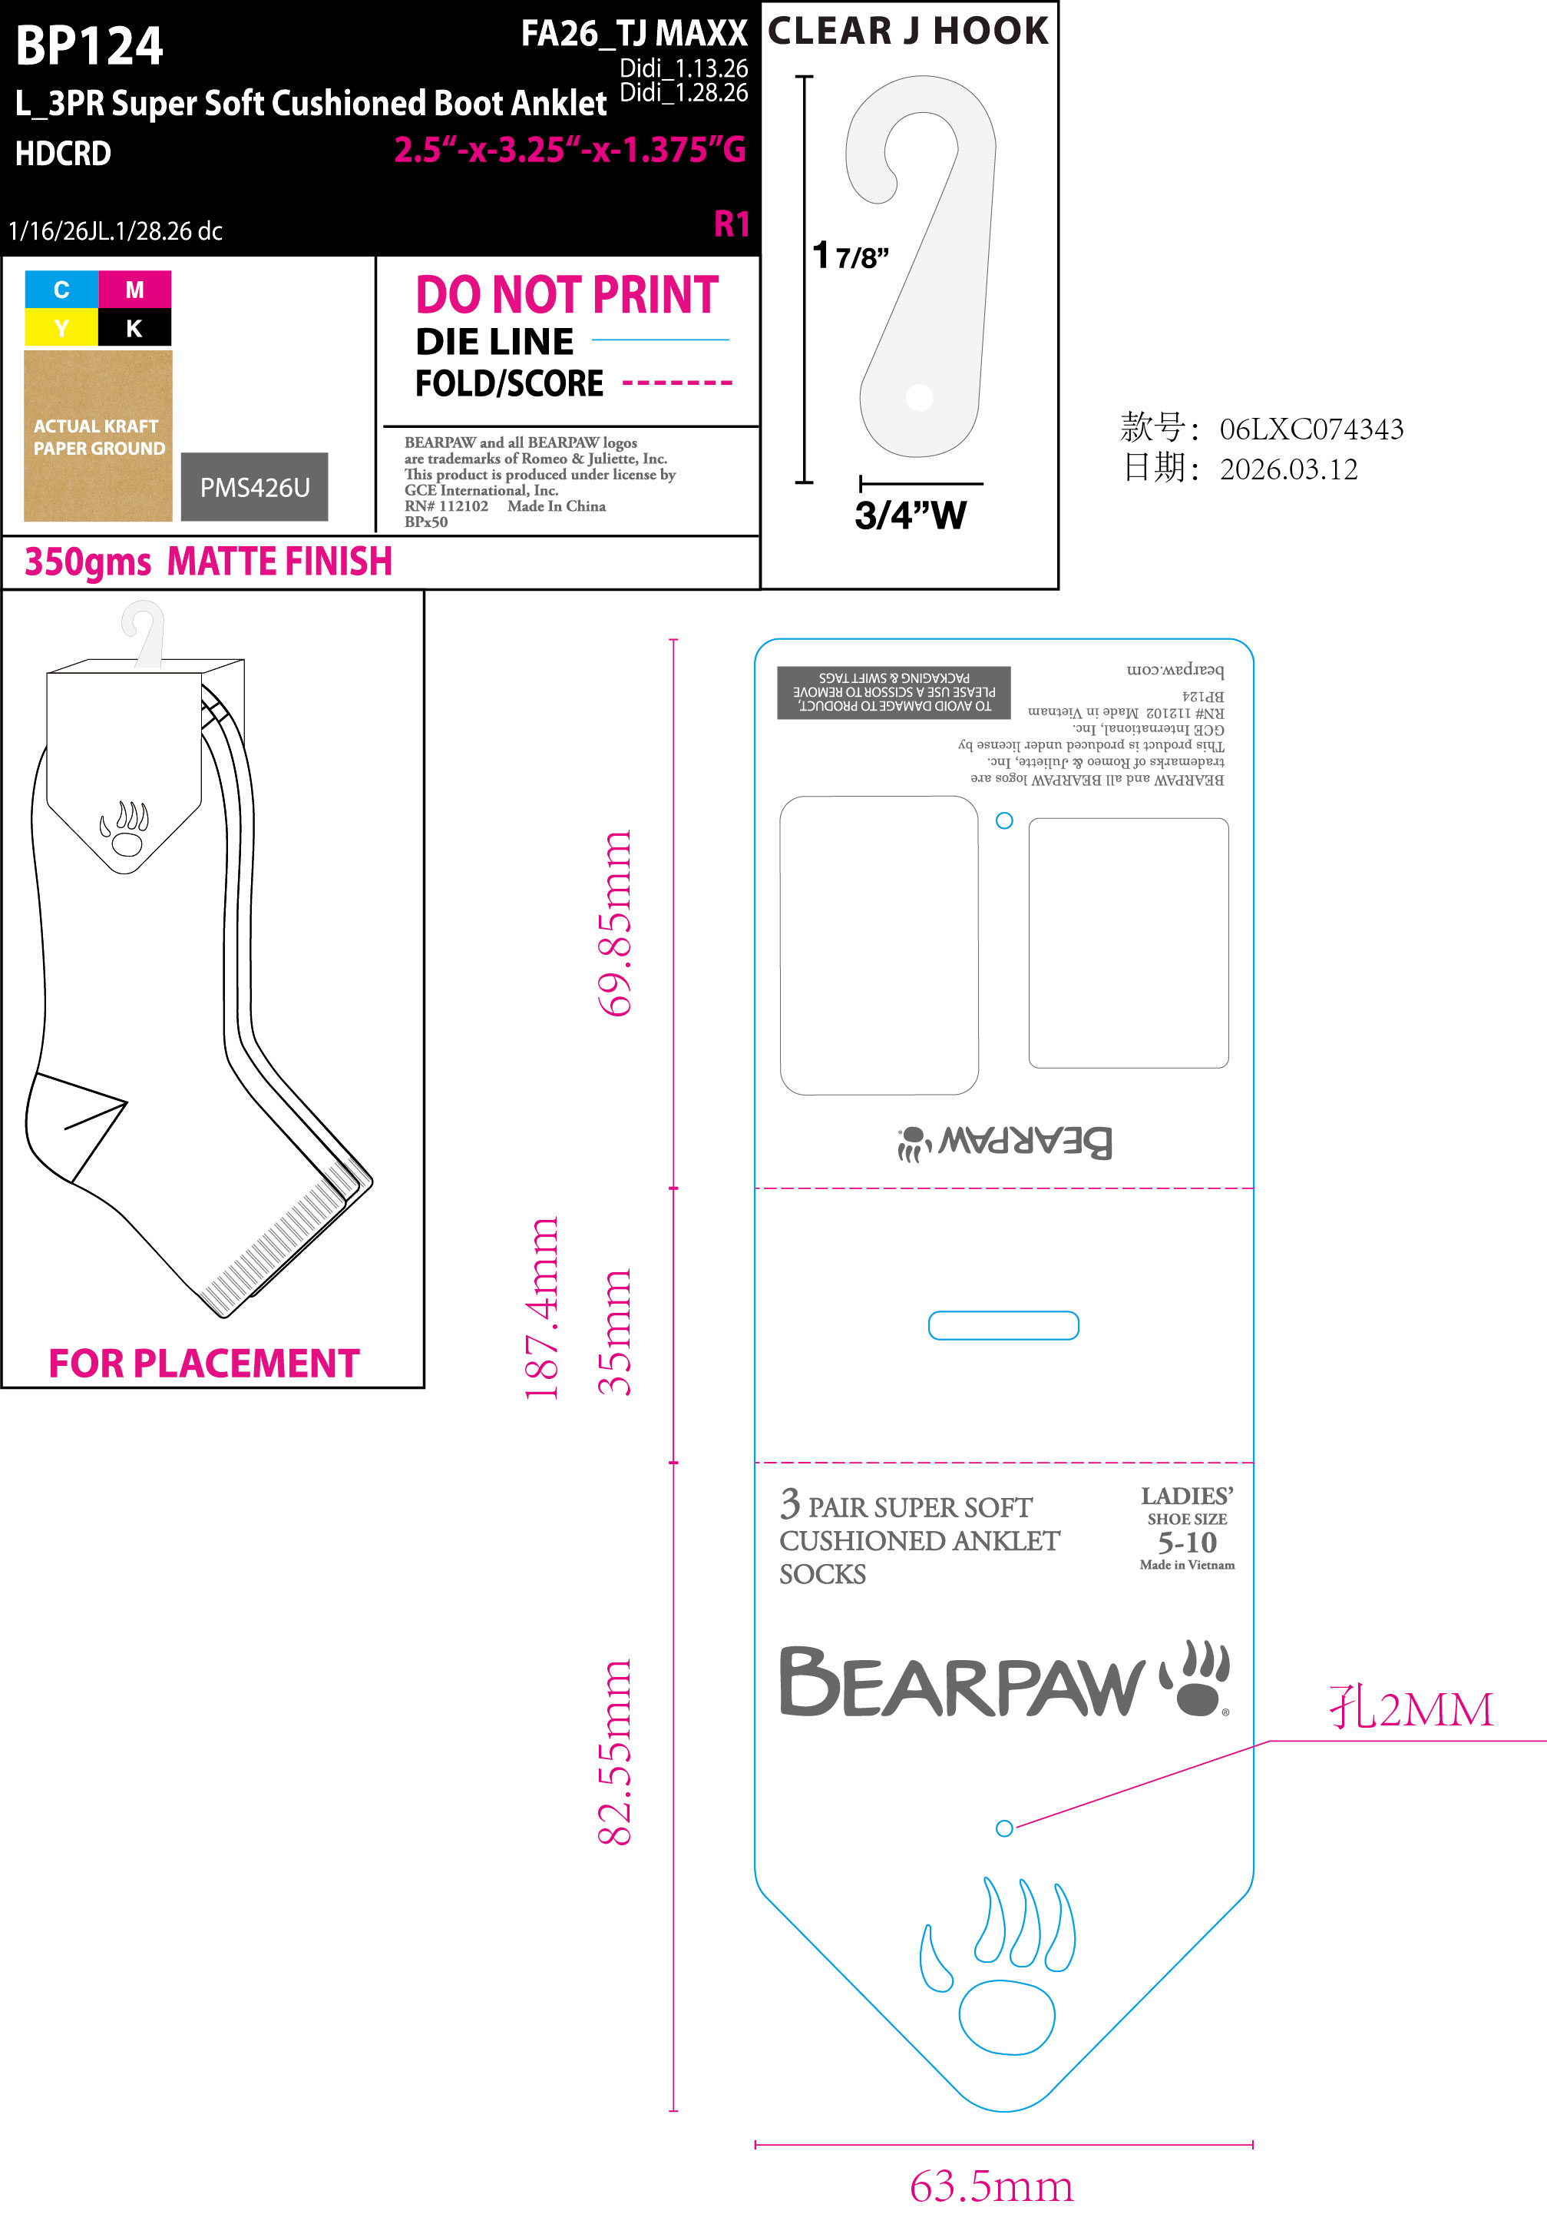 | 原木色 | 12120 |  | 请放至少2%的备次，单独包装并注明备次，随大货一起发出
BP65 | 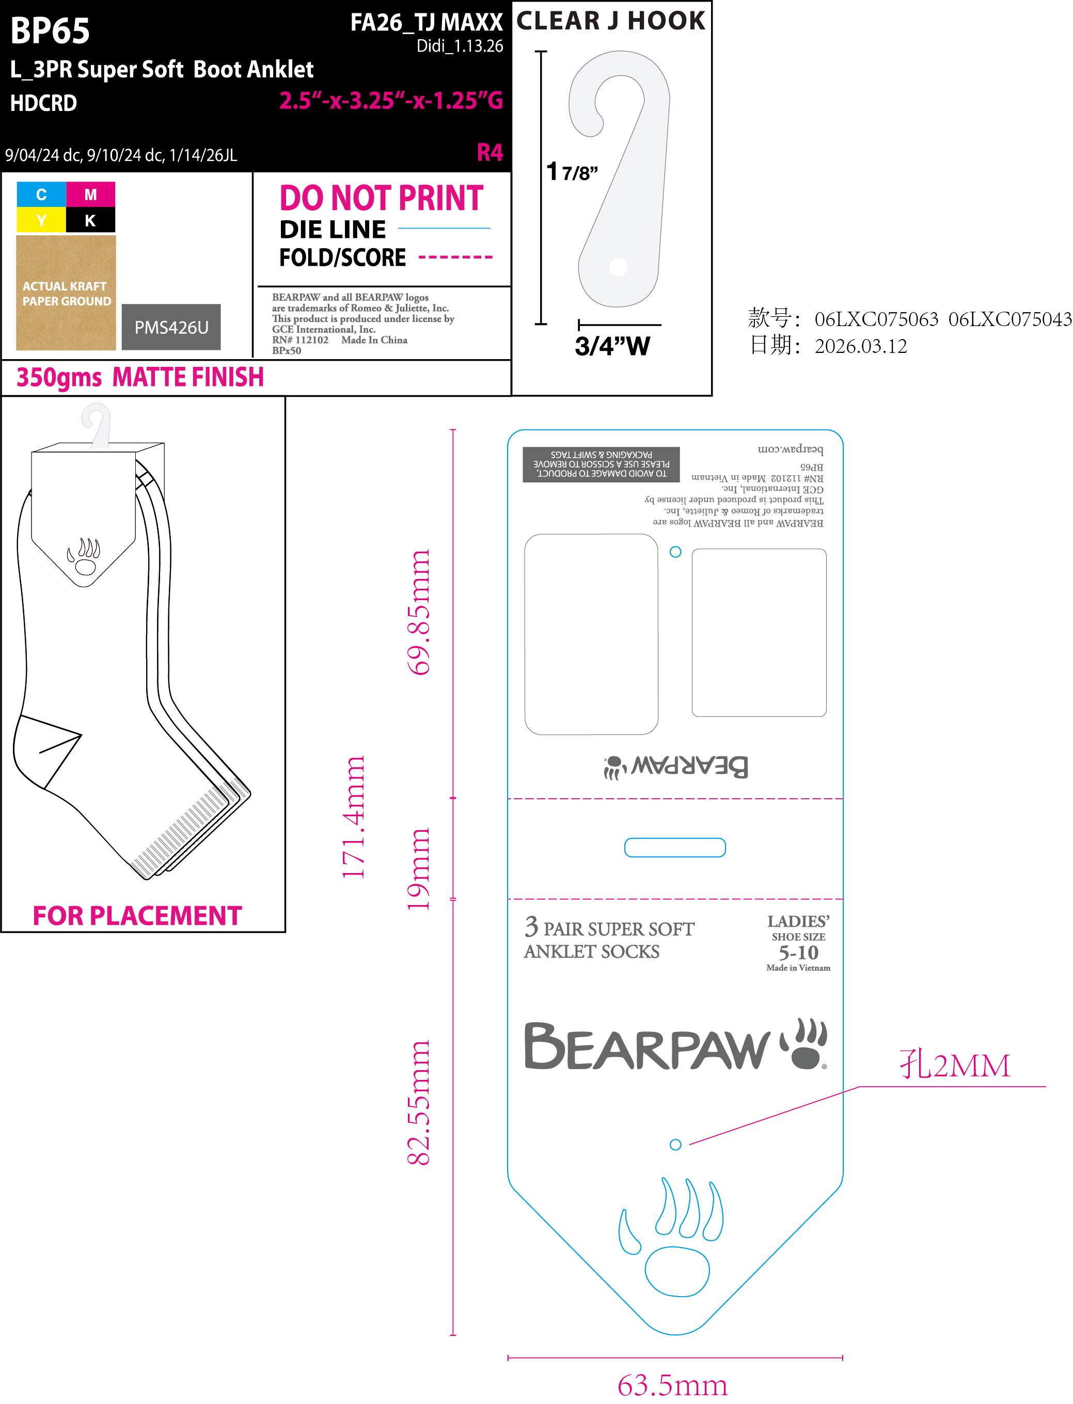 | 原木色 | 18180 |  | 请放至少2%的备次，单独包装并注明备次，随大货一起发出
BP66 | 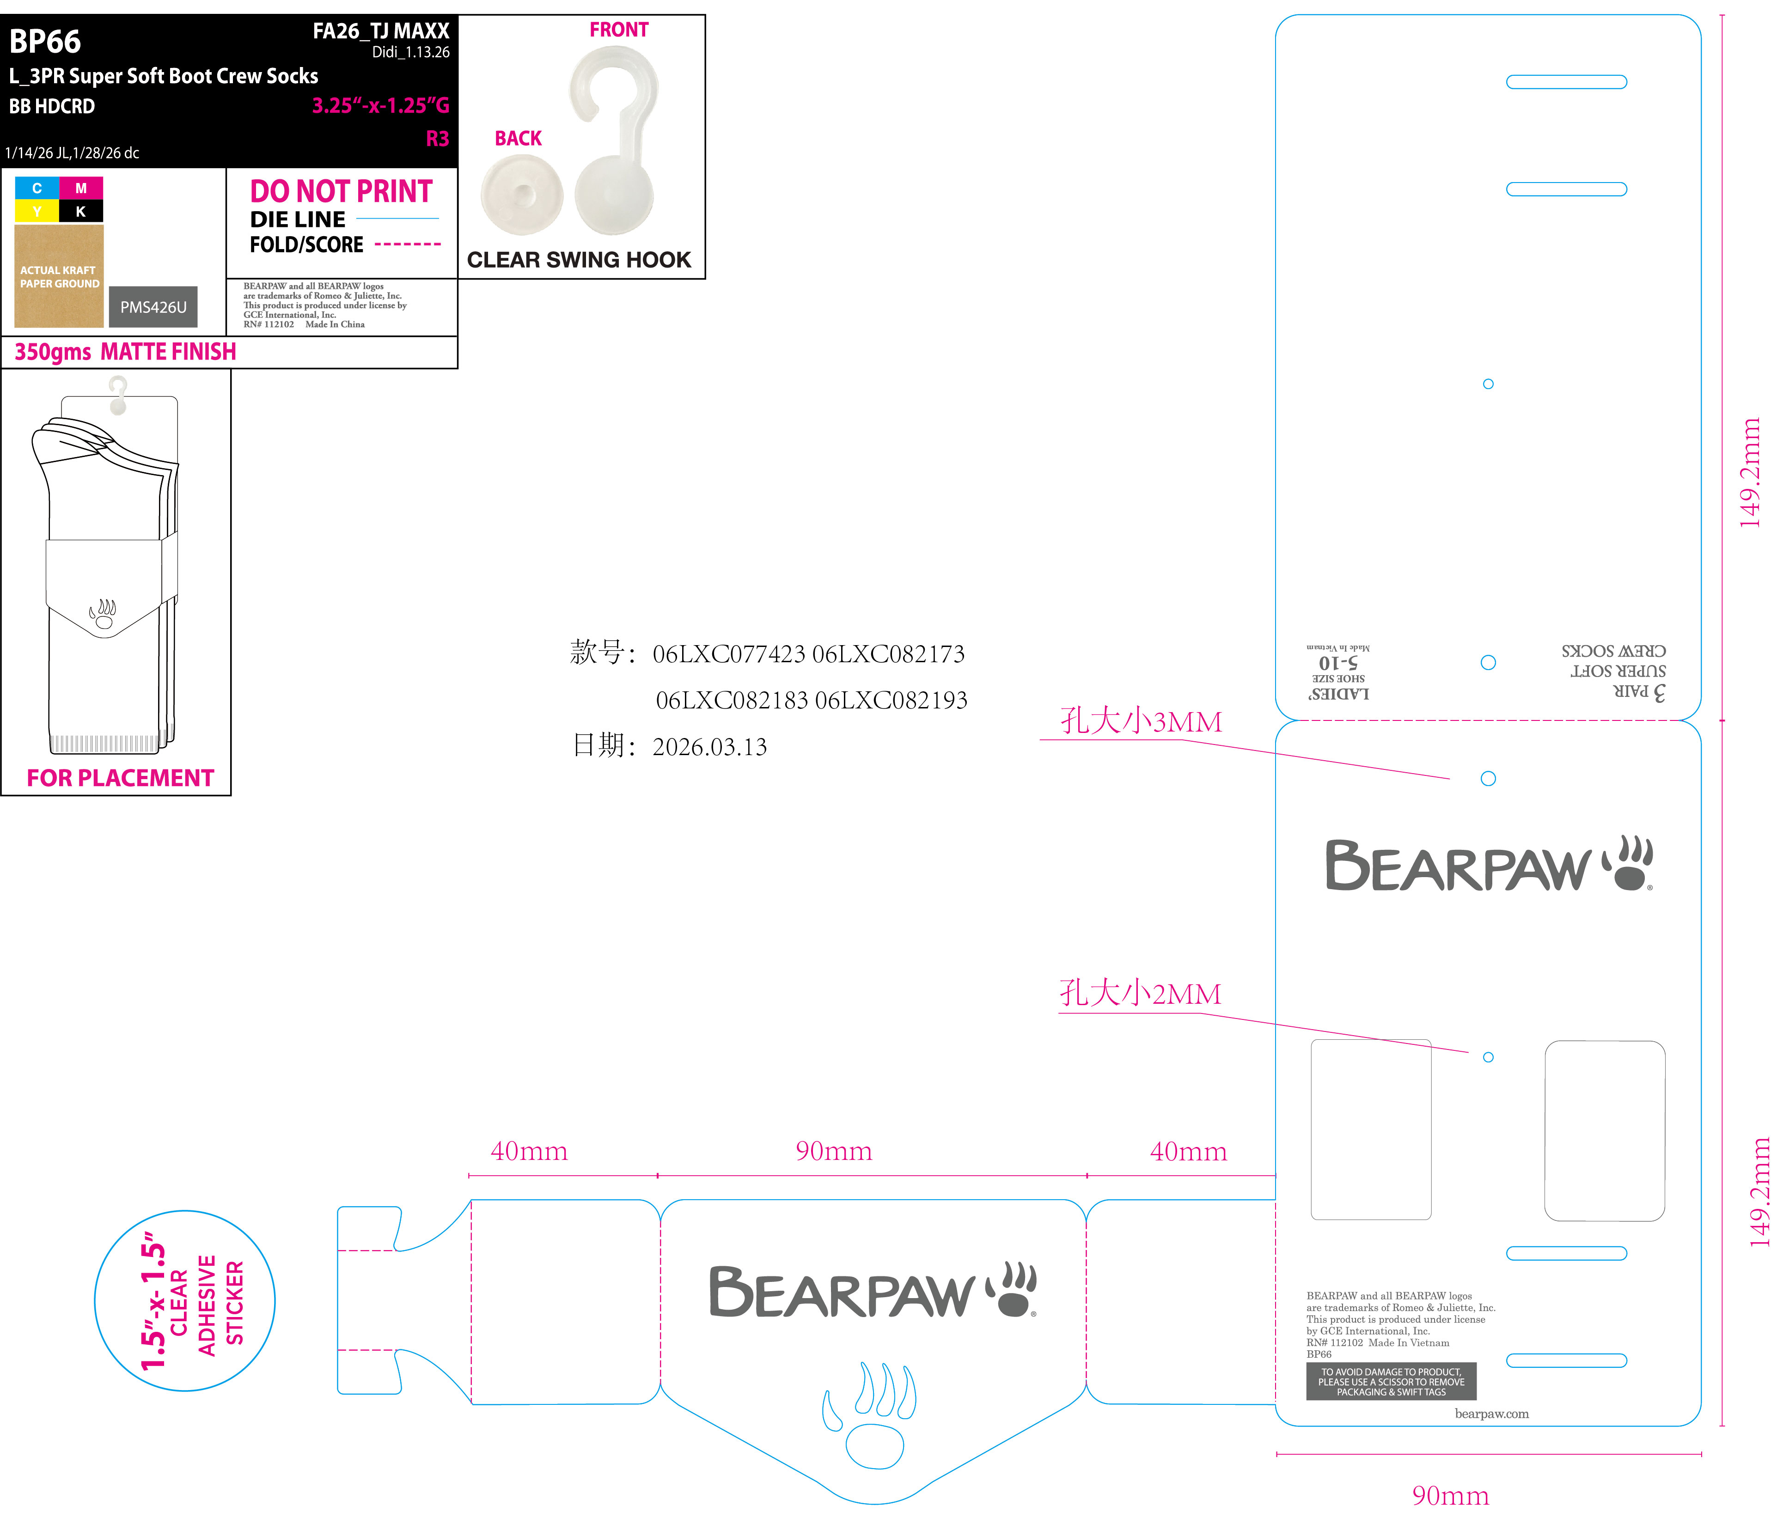 | 原木色 | 78780 |  | 请放至少2%的备次，单独包装并注明备次，随大货一起发出
BP125 | 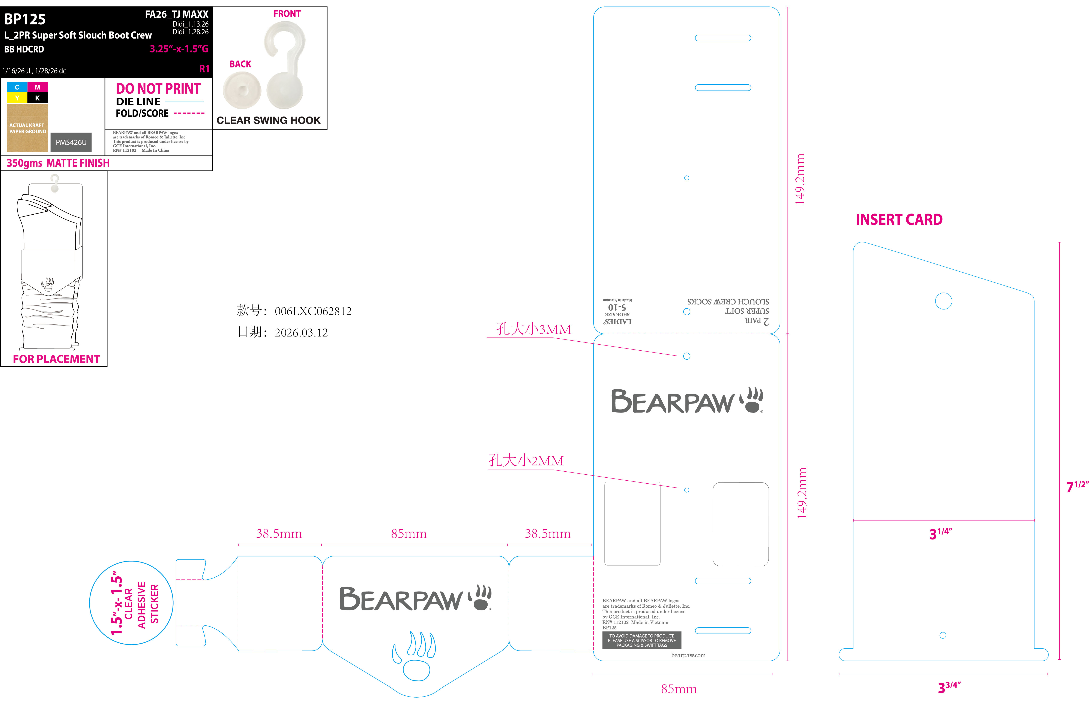 | 原木色 | 12120 | 袜卡 | 请放至少2%的备次，单独包装并注明备次，随大货一起发出
 |  |  | 24240 | 白衬板 | 请放至少2%的备次，单独包装并注明备次，随大货一起发出

寄件地址：浙江省嘉兴市海宁市由拳路501号10号楼2楼海宁市佰润贸易有限公司
收件人：顾洁勤
电话：15167366288

